Relatório Fotográfico
 |  | CHECKLIST DE ENTREGA DE OBRA

EDITAL DE CONCESSÃO: | nº 069/96 |  |  | OBJETO DO CONTRATO: | BR-116/RS, entre Camaquã (km 400,500) à Jaguarão (km 661) e BR-392/RS, km 0 (Rio Grande) ao km 199,700 (Santana da Boa Vista)
OBRA PER: | Projeto de Alargamento da Pista sob o Viaduto do Cassino |  |  | ANO: | 27
DATA DO RELATÓRIO : | 2025-05-09 |  |  | DATA DE CONCLUSÃO DA OBRA: | 2023-12-20

TIPO DE OBRA

 | Vias Marginais |  | OAE |  |  | Ampliação |  | Interseções
1. Serviços Preliminares
1.1 | Movimentação de terra
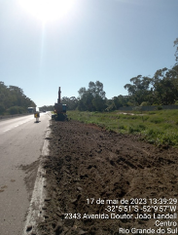 |  | 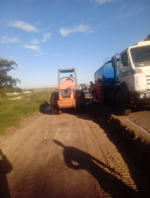 |  | 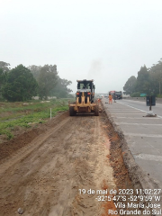 |  |  | 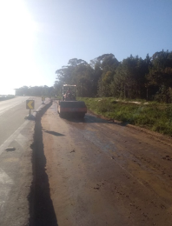
Limpeza e decapagem |  | Regularização do subleito |  | Escavação e regularização do subleito |  |  | Terraplanagem e regularização do subleito
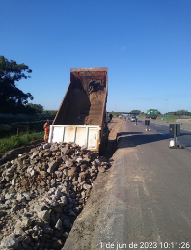 |  | 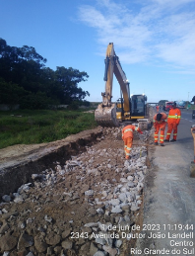 |  | 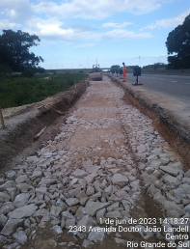 |  |  | 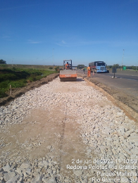
Reforço de subleito em rachão |  | Reforço de subleito em rachão |  | Reforço de subleito em rachão |  |  | Reforço de subleito em rachão
2. Pavimentação
2.1 | xx
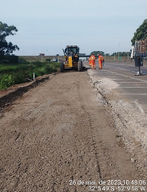 |  | 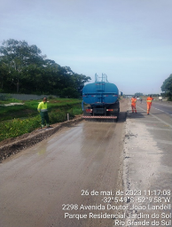 |  | 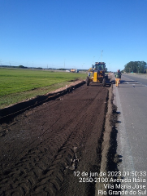 |  |  | 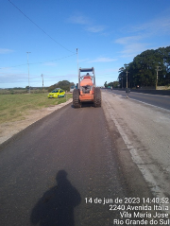
Execução de base |  | Execução de base |  | Execução de base |  |  | Execução de base
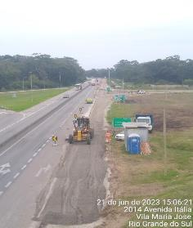 |  | 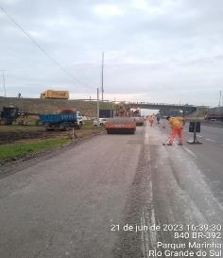 |  | 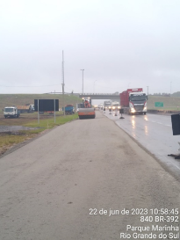 |  |  | 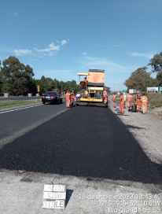
Alargamento de pista |  | Alargamento de pista |  | Alargamento de pista |  |  | Alargamento de pista
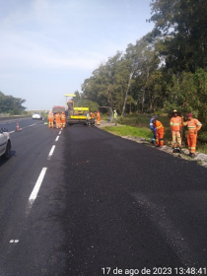 |  | 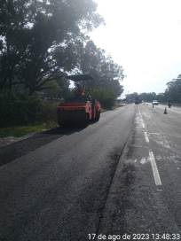 |  | 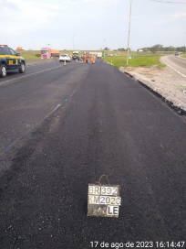 |  |  | 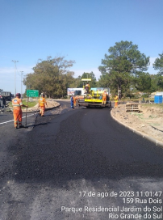
Alargamento de pista |  | Alargamento de pista |  | Alargamento de pista |  |  | Alargamento de pista
3. Drenagem
1.2 | Drenagem
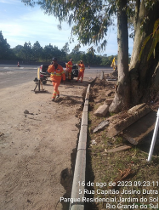 |  | 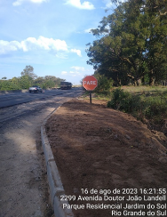 |  | 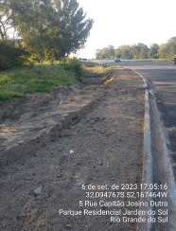 |  |  | 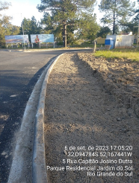
Implantação de meio-fio
5. Acabamentos
5.1 | Enleuvamento
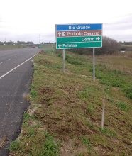 |  | 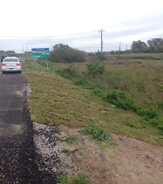
instalação de formas e ferragem |  | instalação de formas e ferragem |  | Forma e Concretagem dos Pilares |  |  | Desforma dos pilares e início do processo de instalação de alvenaria
5.2 | Calçada
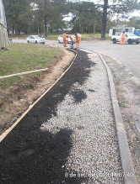 |  | 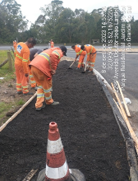 |  | 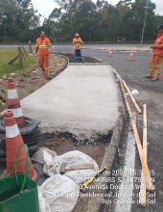 |  |  | 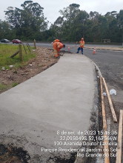
Gabarito e construção de calçada |  | Gabarito e construção de calçada |  | Gabarito e construção de calçada |  |  | Gabarito e construção de calçada
5.3 | Barreira New Jersey
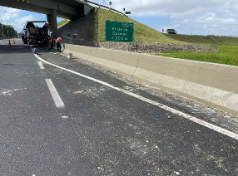 |  | 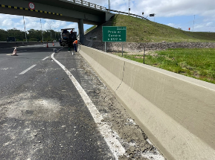 |  | 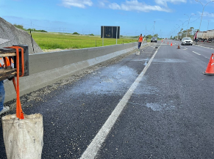 |  |  | 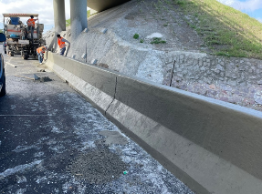

3. Terraplenos
3.1 | Muro de contenção
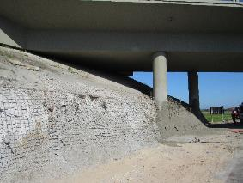 |  | 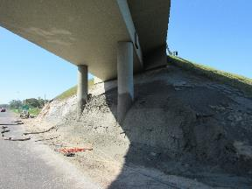 |  | 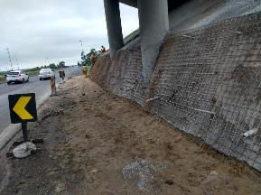 |  |  | 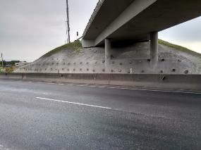
Injeção de concreto projetado |  | Injeção de concreto projetado |  | Injeção de concreto projetado |  |  | Muro atirantado
OBSERVAÇÕES:

LEGENDA DE STATUS: C: Conforme; NC: Não Conforme; NA: Não Aplicável; SIGLAS: PER: Plano de Exploração da Rodovia

